상품제안서
CE807 네이쳐 티타늄 합금 휘파람 메탈 호루라기 | 상품코드: F27626

 |  |  |  |  |  |  | 02-412-0044 | www.easy1.co.kr
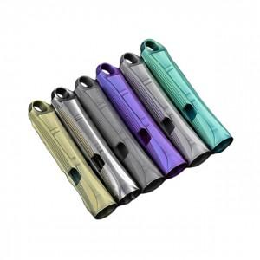

【상세/제작정보】 | 스티커 제작및 부착 비용 별도 문의.

【인쇄/포장옵션】 | / 포장불가능

【공급단가】 | 수량 | 40~ | 120~ | 500~ | 1,000~ | 2,000~
*VAT별도 | 단가 | 14,760원 | 14,510원 | 14,140원 | 13,890원 | 13,530원

【상품 URL】 | https://easy1.co.kr:443/src/goods_detail.php?gdno=27626

